Base com informações SEAMA
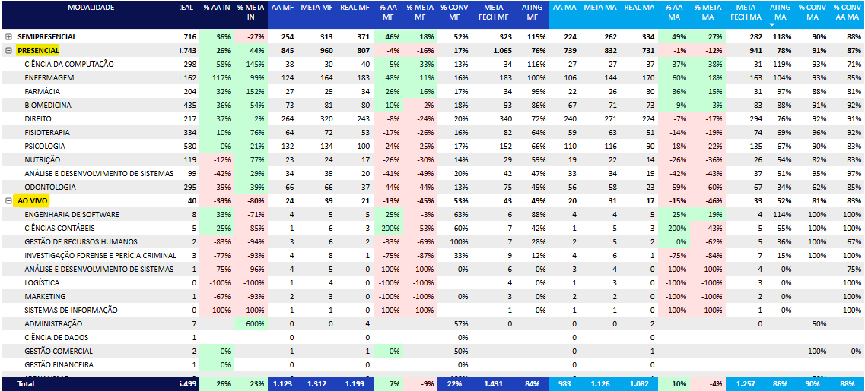
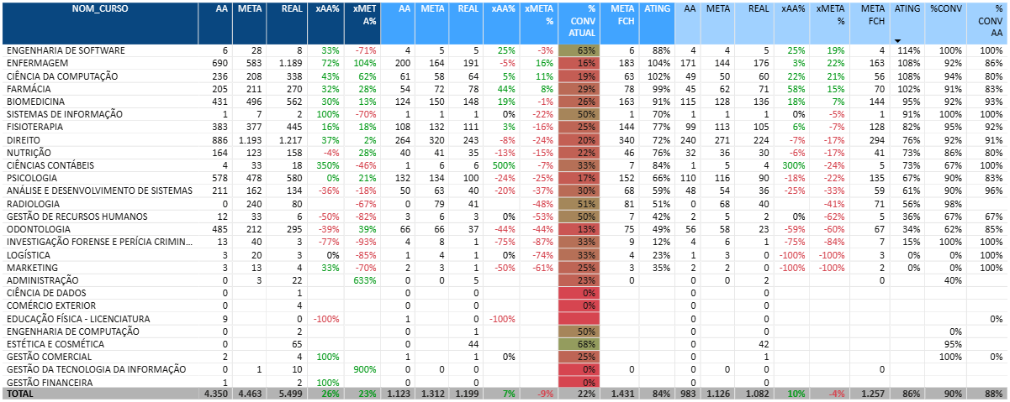

META FINAL MF | 1431 | META FINAL MA | 1257 | Forecast (%): | 96%
ATUAL MF | 1199 | ATUAL MA | 1082 | Entrega MA | 1207
GAP | 232 | GAP MA | 175 | GAP forecast | 125

Conversão atual SEAMA MF>MA
90%

META MF NOVA PA | 139 | META MA NOVA PA | 125.1
(META VER & AGIR) |  | (META VER & AGIR)

Base com informações FAMAP
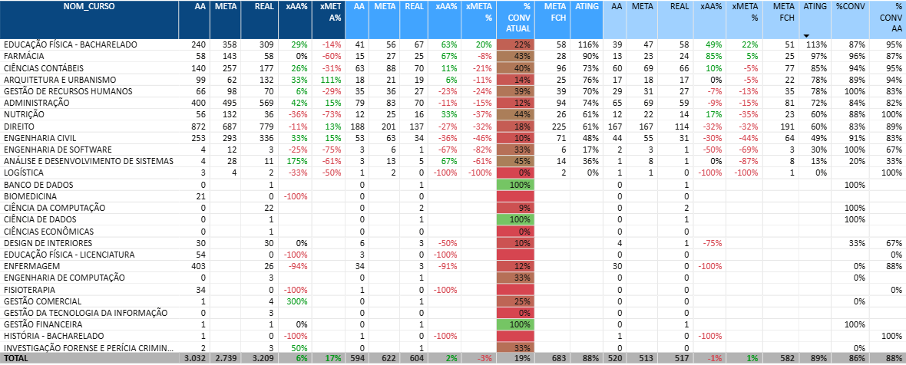

META FINAL MF | 683 | META FINAL MA | 582
ATUAL MF | 604 | ATUAL MA | 517
GAP | 79 | GAP MA | 65

Conversão atual FAMAP MF>MA
86%

META MF NOVA PA | 76 | META MA NOVA PA | 65
(META VER & AGIR) |  | (META VER & AGIR)

